상품제안서
무드조명 고속무선충전기 | 상품코드: F19599

 |  |  |  |  |  |  | 02-412-0044 | www.easy1.co.kr
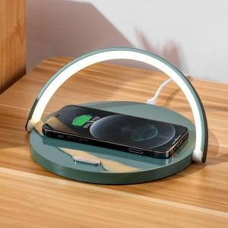 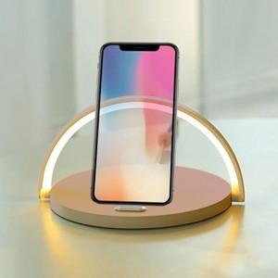

【상세/제작정보】

【인쇄/포장옵션】 | 실크, 풀칼라 / 포장지포장

【공급단가】 | 수량 | 50~ | 100~ | 500~ | 1,000~ | 2,000~
*VAT별도 | 단가 | 18,400원 | 17,720원 | 17,040원 | 16,360원 | 15,950원

【상품 URL】 | https://easy1.co.kr:443/src/goods_detail.php?gdno=19599

